TABELA DE PREÇO
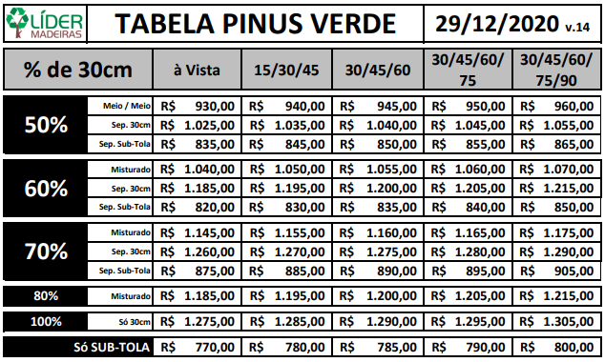
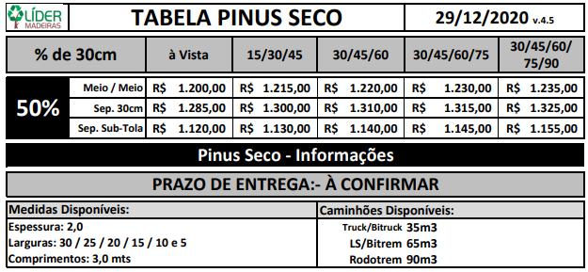
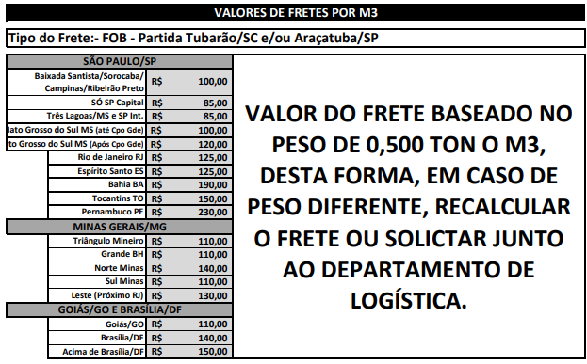
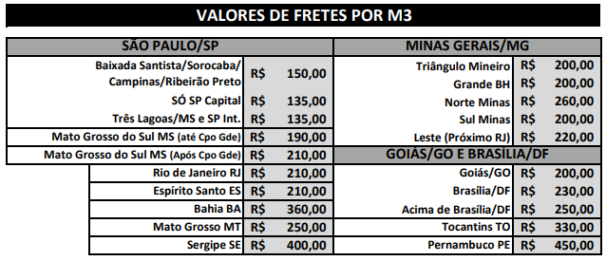
 |  |  | Obs: Usar valores da tabela Vigente |  |  |  |  |  |  | Obs: Usar valores da tabela Vigente

Preencha somente aqui |  |  |  |  |  |  | Preencha somente aqui |  |  | TAB.30CM
 |  |  | TABELA R$ | 1150 | FRETE R$ | 200 |  |  |  | SUBTOLA |  | FRETE R$

 |  |  | A VISTA | PRAZO 30/45/60 | PRAZO 30/45/60/75 | PRAZO 30/45/60/75/90 |  |  |  | A VISTA | PRAZO 30/45/60 | PRAZO 30/45/60/75 | PRAZO 30/45/60/75/90 |  |  | A VISTA | PRAZO 14/21/28
 | 50% de 30cm |  |  |  |  |  |  | 50% de 30cm |  |  |  |  |  | 50% de 30cm
 |  | MEDIA | R$ 1,350.00 | R$ 1,365.00 | R$ 1,370.00 | R$ 1,380.00 |  |  | Tab.30cm | R$ - | R$ 15.00 | R$ 20.00 | R$ 30.00 |  | Tab.30cm | R$ 1,173.70 | R$ 1,210.00
 |  |  |  |  |  |  |  |  | Subtola | R$ - | R$ 15.00 | R$ 20.00 | R$ 30.00 |  | Tab.27cm | R$ 1,134.90 | R$ 1,170.00
 |  |  |  |  |  |  |  |  |  |  |  |  |  |  | Tab. 25cm | R$ 1,095.25 | R$ 1,125.00
 |  |  |  |  |  |  |  |  |  |  |  |  |  | 2,0cm de | Tab.20cm | R$ 945.75 | R$ 975.00
 | 60% de 30cm |  |  |  |  |  |  | 60% de 30cm |  |  |  |  |  | espessura. | Subtola | R$ 848.75 | R$ 875.00
 |  | MEDIA | R$ 1,460.00 | R$ 1,475.00 | R$ 1,480.00 | R$ 1,490.00 |  |  | Tab.30cm | R$ 160.00 | R$ 175.00 | R$ 180.00 | R$ 190.00 |  | Pontalete | R$ 906.95 | R$ 935.00
 |  |  |  |  |  |  |  |  | Subtola | -R$ 15.00 | R$ - | R$ 5.00 | R$ 15.00
 |  |  |  |  |  |  |  |  |  |  |  |  |  |  | Obs: Esses valores não estão incluso o frete.
 | 70% de 30cm |  |  |  |  |  |  | 70% de 30cm
 |  | MEDIA | R$ 1,565.00 | R$ 1,580.00 | R$ 1,585.00 | R$ 1,595.00 |  |  | Tab. 30cm | R$ 235.00 | R$ 250.00 | R$ 255.00 | R$ 265.00
 |  |  |  |  |  |  |  |  | Subtola | R$ 40.00 | R$ 55.00 | R$ 60.00 | R$ 70.00

 | 100% de 30cm |  |  |  |  |  |  | 100% de 30cm
 |  | MEDIA | R$ 1,695.00 | R$ 1,710.00 | R$ 1,715.00 | R$ 1,725.00 |  |  | Tab. 30cm | R$ 250.00 | R$ 265.00 | R$ 270.00 | R$ 280.00
 |  |  |  |  |  |  |  |  | Subtola | -R$ 65.00 | -R$ 50.00 | -R$ 45.00 | -R$ 35.00

